Công việc
...
CHUỖI GIÁ TRỊ - CHỨC NĂNG - MỤC TIÊU - CÔNG VIỆC - KPI
...
 |  |  |  | BSC
...
 |  |  | 2024 |  |  | ▼ | Đồng bộ

 |  |  |  |  |  |  |  |  |  | CHỨC NĂNG |  |  |  |  |  |  |  |  |  |  | NHIỆM VỤ
...
KINH DOANH |  |  |  |  |  |  |  |  |  |  | 0 |  |  |  |  |  |  |  |  |  |  | Đạt doanh số 100 tỷ
...
CUNG ỨNG |  |  |  |  |  |  |  |  |  |  | 0 |  |  |  |  |  |  |  |  |  |  | Duy trì hệ thống 50 đại lý cũ
...
 |  |  |  |  |  |  |  |  |  |  | 0
 |  |  |  |  |  |  |  |  |  |  | 0
...
 |  |  |  |  |  |  |  |  |  |  | 0
 |  |  |  |  |  |  |  |  |  |  | 0

 |  |  |  |  |  |  |  |  |  |  | 0
...
BALANCE SCORE CARD - THẺ ĐIỂM CÂN BẰNG
...
 |  |  |  | BSC
Năm lập kế hoạch |  |  |  | 2024 |  |  | ▼ |  |  |  |  |  | TÀI CHÍNH
 |  |  |  |  |  |  |  |  |  |  |  |  | Nhiệm vụ |  |  | Phòng ban |  |  |  | Chỉ tiêu |  |  | Thực đạt
...
CHUỖI CHỨC NĂNG NĂM 2023
Thêm mới
...
 |  |  |  |  |  | Mã chức năng |  |  |  | Tên chức năng |  |  |  |  |  |  |  |  |  | Mô tả chức năng
...
 | Chức năng
 | þ | Khối back office

 |  |  |  |  | Cập nhật |  |  |  |  | Đóng
...
DANH SÁCH NHIỆM VỤ
 |  |  |  |  |  |  |  |  |  |  |  |  |  |  |  |  |  |  |  |  |  |  |  |  |  | THÊM MỚI

ĐỂ CÁC SLICER
...
Chuỗi giá trị |  |  |  |  | Chức năng |  |  |  | Nhiệm vụ |  |  |  |  |  |  |  | Mục tiêu |  |  |  | Mô tả |  |  |  |  |  |  | Quyền hạn
Kinh doanh |  |  |  |  | Bán hàng
...
CHỈ TIÊU NHIỆM VỤ
 |  |  |  |  |  |  |  |  |  |  |  |  |  |  |  |  |  |  |  |  |  |  |  |  |  |  |  | THÊM MỚI
...
Slicer phòng ban, năm, tháng
...
Phòng ban |  |  |  |  | Năm |  | Tháng |  | Tên nhiệm vụ |  |  |  |  | Tên Mục tiêu |  |  |  | Định mức tối thiểu |  |  |  |  | Định mức yêu cầu |  |  |  |  | Phương thức tính
Hà Nội
 |  |  |  |  | 2023 |  | 1 |  | Tăng doanh thu bán hàng |  |  |  |  | Doanh thu bán hàng |  |  |  | 80,000,000,000 |  |  |  |  | 100,000,000,000 |  |  |  |  | Tối đa 100%
 |  |  |  |  | 2023 |  | 1 |  | Thu công nợ |  |  |  |  | Tỷ lệ thu công nợ đúng hạn |  |  |  | 95% |  |  |  |  | 100% |  |  |  |  | Tối đa 100%
 |  |  |  |  | 2023 |  | 1 |  | Mở mới |  |  |  |  | Số đại lý mới |  |  |  | 10 |  |  |  |  | 15 |  |  |  |  | Không giới hạn
...
 |  |  |  |  |  |  |  |  |  |  |  |  |  |  |  | MT_01
...
 |  |  |  |  |  |  |  |  |  |  |  |  |  |  |  | Tần suất |  |  |  |  |  |  |  |  |  |  | Vị trí phụ trách
 |  |  |  |  |  |  |  |  |  |  |  |  |  |  |  | Hàng ngày |  |  |  |  |  |  |  |  | ▼ |  | NVKD Hà Nội, NVKD Vùng 1, NVKD Vùng 2
...
 |  |  |  |  |  |  |  |  |  |  |  |  |  |  |  | ¨ | Có phải công việc quan trọng không ? |  |  |  |  |  |  |  |  |  | KPI đo lường chất lượng công việc
 |  |  |  |  |  |  |  |  |  |  |  |  |  |  |  |  |  |  |  |  |  |  |  |  |  |  | Số lượng data khách hàng tiềm năng
 |  |  |  |  |  |  |  |  |  |  |  |  |  |  |  | Mô tả công việc
 |  |  |  |  |  |  |  |  |  |  |  |  |  |  |  | Mỗi tháng NVKD phải tổ chức đi gặp đại lý cũ
...
Năng lực yêu cầu
...
Thái độ
Kỹ năng
Kiến thức
...
 |  |  |  |  |  |  |  |  |  |  |  |  |  |  |  |  | Chọn |  | Tên kỹ năng |  |  |  |  |  |  |  |  |  |  |  | Cấp độ yêu cầu
 |  |  |  |  |  |  |  |  |  |  |  |  |  |  |  |  | x |  | Trung thực |  |  |  |  |  |  |  |  |  |  |  | 5
 |  |  |  |  |  |  |  |  |  |  |  |  |  |  |  |  | x |  | Quyết liệt |  |  |  |  |  |  |  |  |  |  |  | 4
...
 |  |  |  |  |  |  |  |  |  |  |  |  |  |  |  |  | Bằng cấp, chứng chỉ yêu cầu
...
 |  |  |  |  |  |  |  |  |  |  |  | Mô tả cấp độ 5 |  |  |  |  |  |  |  |  |  |  |  |  |  |  |  |  | Mô tả cấp độ 4
 |  |  |  |  |  |  |  |  |  |  |  | Code VBA |  |  |  |  |  |  |  |  |  |  |  |  |  |  |  |  | ĐH

 |  |  |  |  |  |  |  |  |  |  |  | Làm mới |  |  | Cập nhật |  |  |  | Xóa |  |  | Đóng
...
DANH SÁCH CÔNG VIỆC
 |  |  |  |  |  |  |  |  |  |  |  |  |  |  |  |  |  |  |  |  |  |  |  |  |  |  |  |  |  | THÊM MỚI
...
 |  |  | Chức năng |  |  |  |  | Nhiệm vụ |  |  |  |  |  |  | Năm |  |  |  | Mã CV |  |  | Tên công |  |  |  |  |  | Công việc quan trọng |  |  |  |  | KPI đo lường
 |  |  | Bán hàng |  |  |  |  | Mở mới |  |  |  |  |  |  | 2023
...
DANH SÁCH GIAO VIỆC THEO VỊ TRÍ
 |  |  |  |  |  |  |  |  |  |  |  |  |  |  |  |  |  |  |  |  |  |  |  |  |  |  |  |  |  | GIAO VIỆC
...
 |  |  |  |  | Vị trí |  |  |  | Năm |  |  | Chuỗi giá trị |  |  |  |  | Chức năng |  |  |  | Nhiệm vụ |  |  |  |  |  |  | Công việc
 |  |  |  |  | TP Kinh doanh
...
 |  |  | Theo công việc
 |  |  |  |  |  |  |  |  | 2023 |  |  | Kinh doanh |  |  |  |  | Bán hàng |  |  |  | Số lượng đại lý cũ |  |  |  |  |  |  | Gửi các thông tin chương trình cho KH
...
DANH SÁCH GIAO VIỆC THEO CÔNG VIỆC
 |  |  |  |  |  |  |  |  |  |  |  |  |  |  |  |  |  |  |  |  |  |  |  |  |  |  |  |  |  | GIAO VIỆC
...
 |  |  | Theo công việc
...
 |  |  |  |  |  |  | Chức năng |  |  |  |  | Nhiệm vụ |  |  |  |  |  |  |  | Công việc |  |  |  |  |  |  |  | Năm |  |  |  | Phòng ban
 |  |  |  |  |  |  | Bán hàng |  |  |  |  | Giá trị doanh thu thuần |  |  |  |  |  |  |  | Lập kế hoạch doanh thu |  |  |  |  |  |  |  | 2023
...
KHUNG NĂNG LỰC THEO VỊ TRÍ
...
 |  |  |  |  |  |  |  |  |  |  |  |  |  |  | Thái độ |  |  |  |  | Cấp độ thái độ |  |  |  | Kiến thức |  |  | Cấp độ kiến thức |  |  |  |  | Kỹ năng
...
BẢNG TỔNG HỢP KPI THÁNG
...
 |  |  |  |  |  | Phòng ban |  |  |  |  | Vị trí |  |  |  | Tên công việc |  |  |  |  |  |  |  |  |  | Đơn vị lượng hóa |  |  | Định mức tối thiểu
 |  |  |  |  |  | Hà Nội |  |  |  |  | Trưởng phòng KD
...

Văn bản giao khoán
...
 | Mã KMCP | Tỷ lệ biến phí giao
 | B2212>PKD-HN-LGCD | -
 | B2214>PKD-HN-CTAC | 70,000,000
 | B2219>PKD-HN-CPQLV | 50,000,000
 | B2215>PKD-HN_TSU | 50,000,000
...
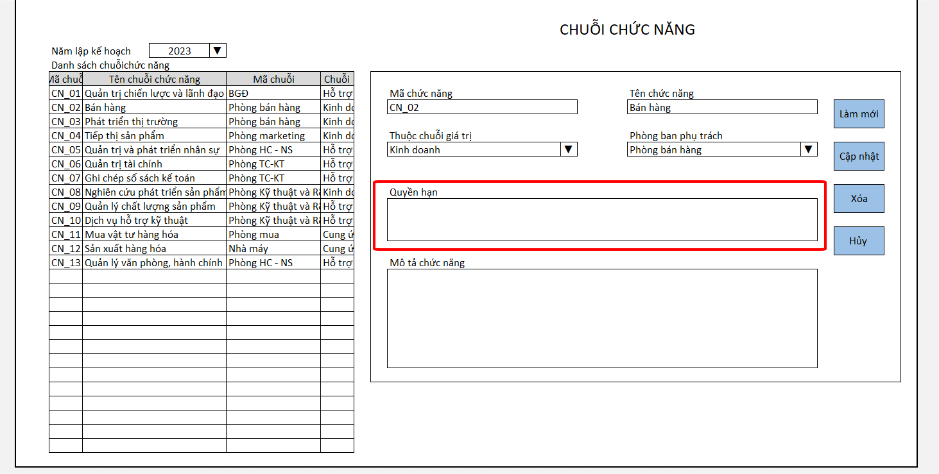
Lấy từ phần quyền hạn quy định tại phần công việc và quyền hạn quy định tại phần vị trí
...

